Sheet1
1) Промежуточные вычисления, построение вспомогательной таблицы
Ni | A | B | Число уровней в группах Xijm |  |  |  |  |  | Cij | Ci | Ci2 | Cj | Cj2 | Cij2 | x2ijm |  |  |  |  |  | SUM x2ijm
 |  |  | 1 | 2 | 3 | 4 | 5 | 6 |  |  |  |  |  |  | 1 | 2 | 3 | 4 | 5 | 6
1 | 1 | 1 | 3 | 5 | 2 | 4 | 3 | 1 | 18 | 48 | 2304 | 51 | 2601 | 324 | 9 | 25 | 4 | 16 | 9 | 1 | 64
2 | 1 | 2 | 4 | 6 | 8 | 7 | 3 | 2 | 30 |  |  |  |  | 900 | 16 | 36 | 64 | 49 | 9 | 4 | 178
3 | 2 | 1 | 6 | 5 | 5 | 7 | 5 | 5 | 33 | 84 | 7056 | 81 | 6561 | 1089 | 36 | 25 | 25 | 49 | 25 | 25 | 185
4 | 2 | 2 | 6 | 8 | 10 | 8 | 11 | 8 | 51 |  |  |  |  | 2601 | 36 | 64 | 100 | 64 | 121 | 64 | 449
 |  |  |  |  |  |  |  | SUM | 132 |  |  |  | SUM | 4914 |  |  |  |  |  | C0 | 876
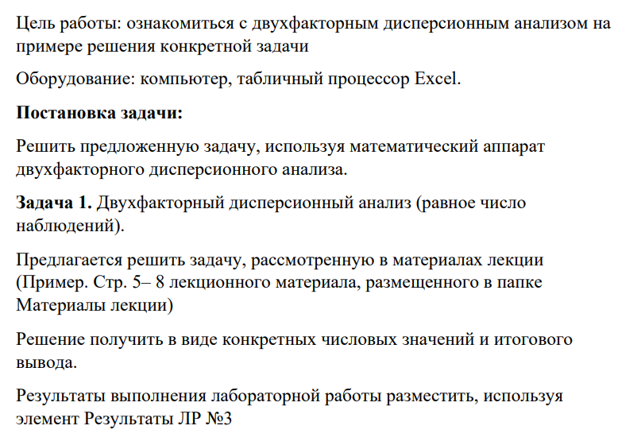
2) Вычисление квадратов |  |  |  | 3) Оценка дисперсий |  |  | 4) Проверка гипотез
SS | 150 |  |  | ν | 23 |  | Fа расч | 14.210526316
SSa | 54 |  |  | νa | 1 |  | Fb расч | 9.8684210526
SSb | 37.5 |  |  | νb | 1 |  | Fаb расч | 0.098684210526
SSab | 1.5 |  |  | νab | 4 |  | F1кр(табл) | 3.68
SSe | 57 |  |  | νe | 15 |  | F2кр(табл) | 3.18
F_{a расч} > F¹_{кр}, то гипотеза не отклоняется.
F_{b расч} > F¹_{кр}, то гипотеза не отклоняется.
F_{ab расч} < F²_{кр}, то гипотеза не принимается.
Таким образом, дисперсионный анализ выявил существенное влияние на результативный признак факторов A и B.
 |  |  |  | S2 | 6.5217391304
 |  |  |  | Sa2 | 54
 |  |  |  | Sb2 | 37.5
 |  |  |  | Sab2 | 0.375
 |  |  |  | Se2 | 3.8

